Sheet2
Reference | Qty | Value | Footprint | 2套数量 | 单价 | 总价 | 列1 | 列2
C1,C2,C4,C5,C6,C7,C8,C9,C15,C17,C18,C21,C25,C26,C32 | 120 | 0.1uF | CAP_0402 | 100 | 0.02 | 2 |  | auwah旗舰店
C3,C10,C19,C22,C24,C28,C30 | 56 | 10uF | CAP_0402 | 100 | 0.05 | 5 | 有10uF 6.3V 10uF 10v 10uF 16v应该选哪个？ | auwah旗舰店
C11,C12,C13,C14 | 32 | 100uF | 1206-CAP | 100 | 0.052 | 5.2 | 也是有6.3V和10V两种 | auwah旗舰店
C16 | 8 | 100pF | CAP_0402 | 100 | 0.019 | 1.9 |  | auwah旗舰店
C20 | 8 | 10uF/50V | CAP_0402 | 100 | 0.15 | 15 |  | auwah旗舰店
C23 | 8 | 10nF | CAP_0402 | 100 | 0.019 | 1.9 |  | auwah旗舰店
C33 | 8 | 220pF | CAP_0402 | 100 | 0.04 | 4 | NPO X7R | auwah旗舰店
D1 | 8 | SS54 | DO-214AC | 20 | 0.1 | 2 |  | 深圳市科展伟业电子
D2 | 8 | SMBJ28CA | SMBJ-CA_MFG | 20 | 0.2 | 4 |  | auwah旗舰店
D3,D4 | 16 | 二极管-5819W | SOD-323 | 50 | 0.08 | 4 |  | auwah旗舰店
D6 | 8 | 二极管-5B5819WS | SOD-323 | 100 | 0.02 | 2 | 1N5819WS-SOD-323(0805) | 深圳市虹芯达电子
J1 | 8 | 跳线 | 0402-0R | 16 | 0 | 0
K1,K2 | 16 | TACT 2P | ButtonTACT_3x4x2_180 | 100 | 0.1337 | 13.37 | 100PCS 3*4*2MM 3X4X2mm SMD Tact 2P miniature micro switch / | 爱振甄选
L1 | 8 | 6.8uH | IND-201612 | 100 | 0.204 | 20.4 | 功率电感YSMC201612H-6R8MB 0806 6.8uH 1.9A T-CORE扁线一体成型 | 深圳市元易购买电子
L2 | 8 | 2.2uH | 2520-L | 20 | 0.31 | 6.2 |  | auwah旗舰店
P1 | 8 | SH1.0-5P | SH1.0-5P | 10 | 0.06 | 0.6 | 有卧贴 散装 编带 立贴散装 编带2加盖 应该选择什么？ | auwah旗舰店
P2,P3,P4 | 24 | SH1.0-6P | SH1.0-6P | 10 | 0.07 | 0.7 |  | auwah旗舰店
P5 | 8 | SH1.0-3P | SH1.0-3P | 10 | 0.04 | 0.4 |  | auwah旗舰店
R1,R2,R6,R7,R17 | 40 | 1K | RES_0402 | 20 | 0.16 | 3.2 |  | auwah旗舰店
R3,R8 | 16 | 0.1R | 1206-RES | 50 | 0.056 | 2.8 |  | auwah旗舰店
R4 | 8 | NCP15XH103F03RC | RES_0402 | 50 | 0.09 | 4.5 |  | auwah旗舰店
R5 | 8 | 3.3K | RES_0402 | 100 | 0.015 | 1.5 |  | auwah旗舰店
R9,R10,R13,R16 | 32 | 10K | RES_0402 | 100 | 0.015 | 1.5 |  | auwah旗舰店
R11,R12 | 16 | 120R | RES_0402 | 20 | 0.3 | 6 | 0402*4 贴片磁排珠 可以用吗 | auwah旗舰店
R14 | 8 | 1.8K | RES_0402 | 100 | 0.06 | 6 |  | auwah旗舰店
R15 | 8 | 1M | RES_0402 | 20 | 0.16 | 3.2 |  | auwah旗舰店
R23 | 8 | 560K | RES_0402 | 16 | 0.25 | 4 | 0402*4 贴片磁排珠 可以用吗 | auwah旗舰店
R26 | 8 | 93.1K | RES_0402 | 100 | 0.02 | 2 |  | 欧贝顿旗舰店
R27 | 8 | 13.3K | RES_0402 | 100 | 0.02 | 2 |  | 欧贝顿旗舰店
T1,T2 | 16 | 测试点 | TEST_PT | 50 | 0.088 | 4.4 | 测试点 PC板测试点 镀金陶瓷测试环 电路板测试针厚金3U TEST-1R TEST-1B 蓝色 | 兴宇乐塑胶旗舰店
U1,U2 | 16 | TB67H450FNG | SO-8-PAD | 8 | 1.45 | 11.6 |  | 深圳市圭鑫电子科技
U3 | 8 | STM32F103CBT6 | LQFP-48 | 4 | 4.45 | 17.8 |  | 深圳市卓存电子科技企业店
U4 | 8 | TL431IDBZT | SOT23-3 | 20 | 0.88 | 17.6 | TL431 SOT-23？？ | auwah旗舰店
U5 | 8 | SN65HVD232D | SO-8 | 4 | 1.5 | 6 | SN65HVD232D SN65HVD232DR? | 深圳市康胜世纪电子企业店
U6 | 8 | ME3116 | SOT23-6 | 4 | 0.49 | 1.96 | ME3116AM6G SOT-23-6输入40V 带载可达1A的DC-DC降压型稳压器 | 深圳市优信电子科技有限公司
U7 | 8 | LP2992 3V3 | SOT23-5 | 4 | 3.9 | 15.6 | 原装 LP2992AIM5X-3.3/NOPB 贴片SOT-23-5 低压降稳压器250mA 16V | coomiss旗舰店
U8 | 8 | MT6816 | SO-8 | 4 | 3.76 | 15.04 | MT6816CT-STD SOP-8位置传感器 磁性角度14位高精角度编码器芯片 | 深圳市新纶电子
U11 | 8 | TPS61040DBV | SOT23-5 | 4 | 3.5 | 14 | 全新原装 TPS61040DBVR 丝印PH01 贴片SOT23-5 电源升压芯片IC
Y1 | 8 | 12MHz | 晶振-3P | 10 | 0.68 | 6.8 | 不知道封装 有10pF和33pF两种 CSTNE1M0G520000R0 | auwah旗舰店
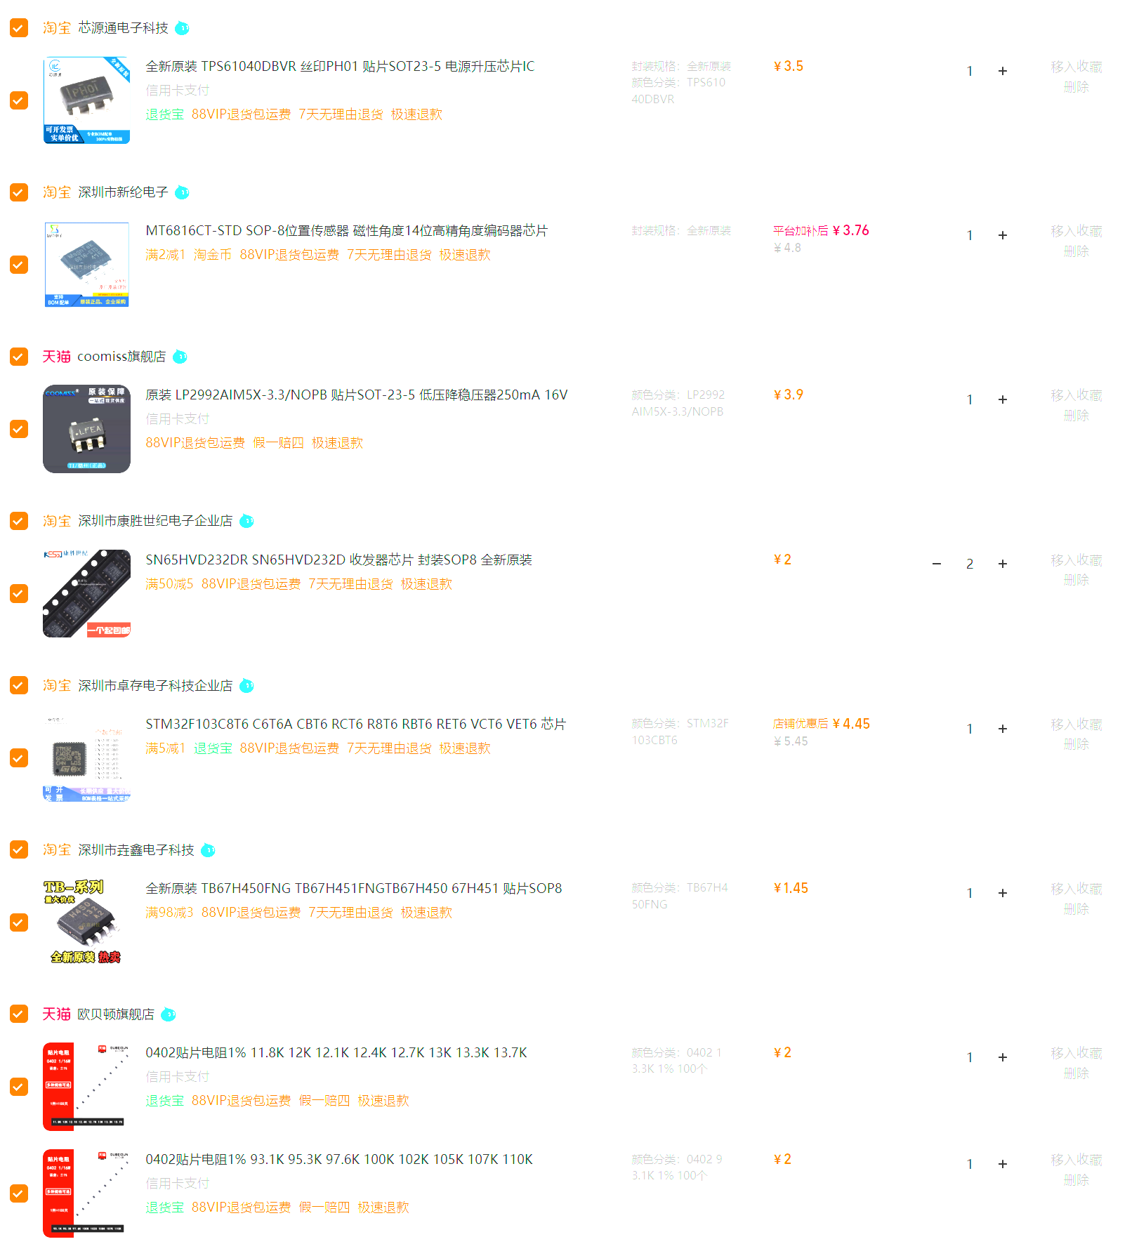
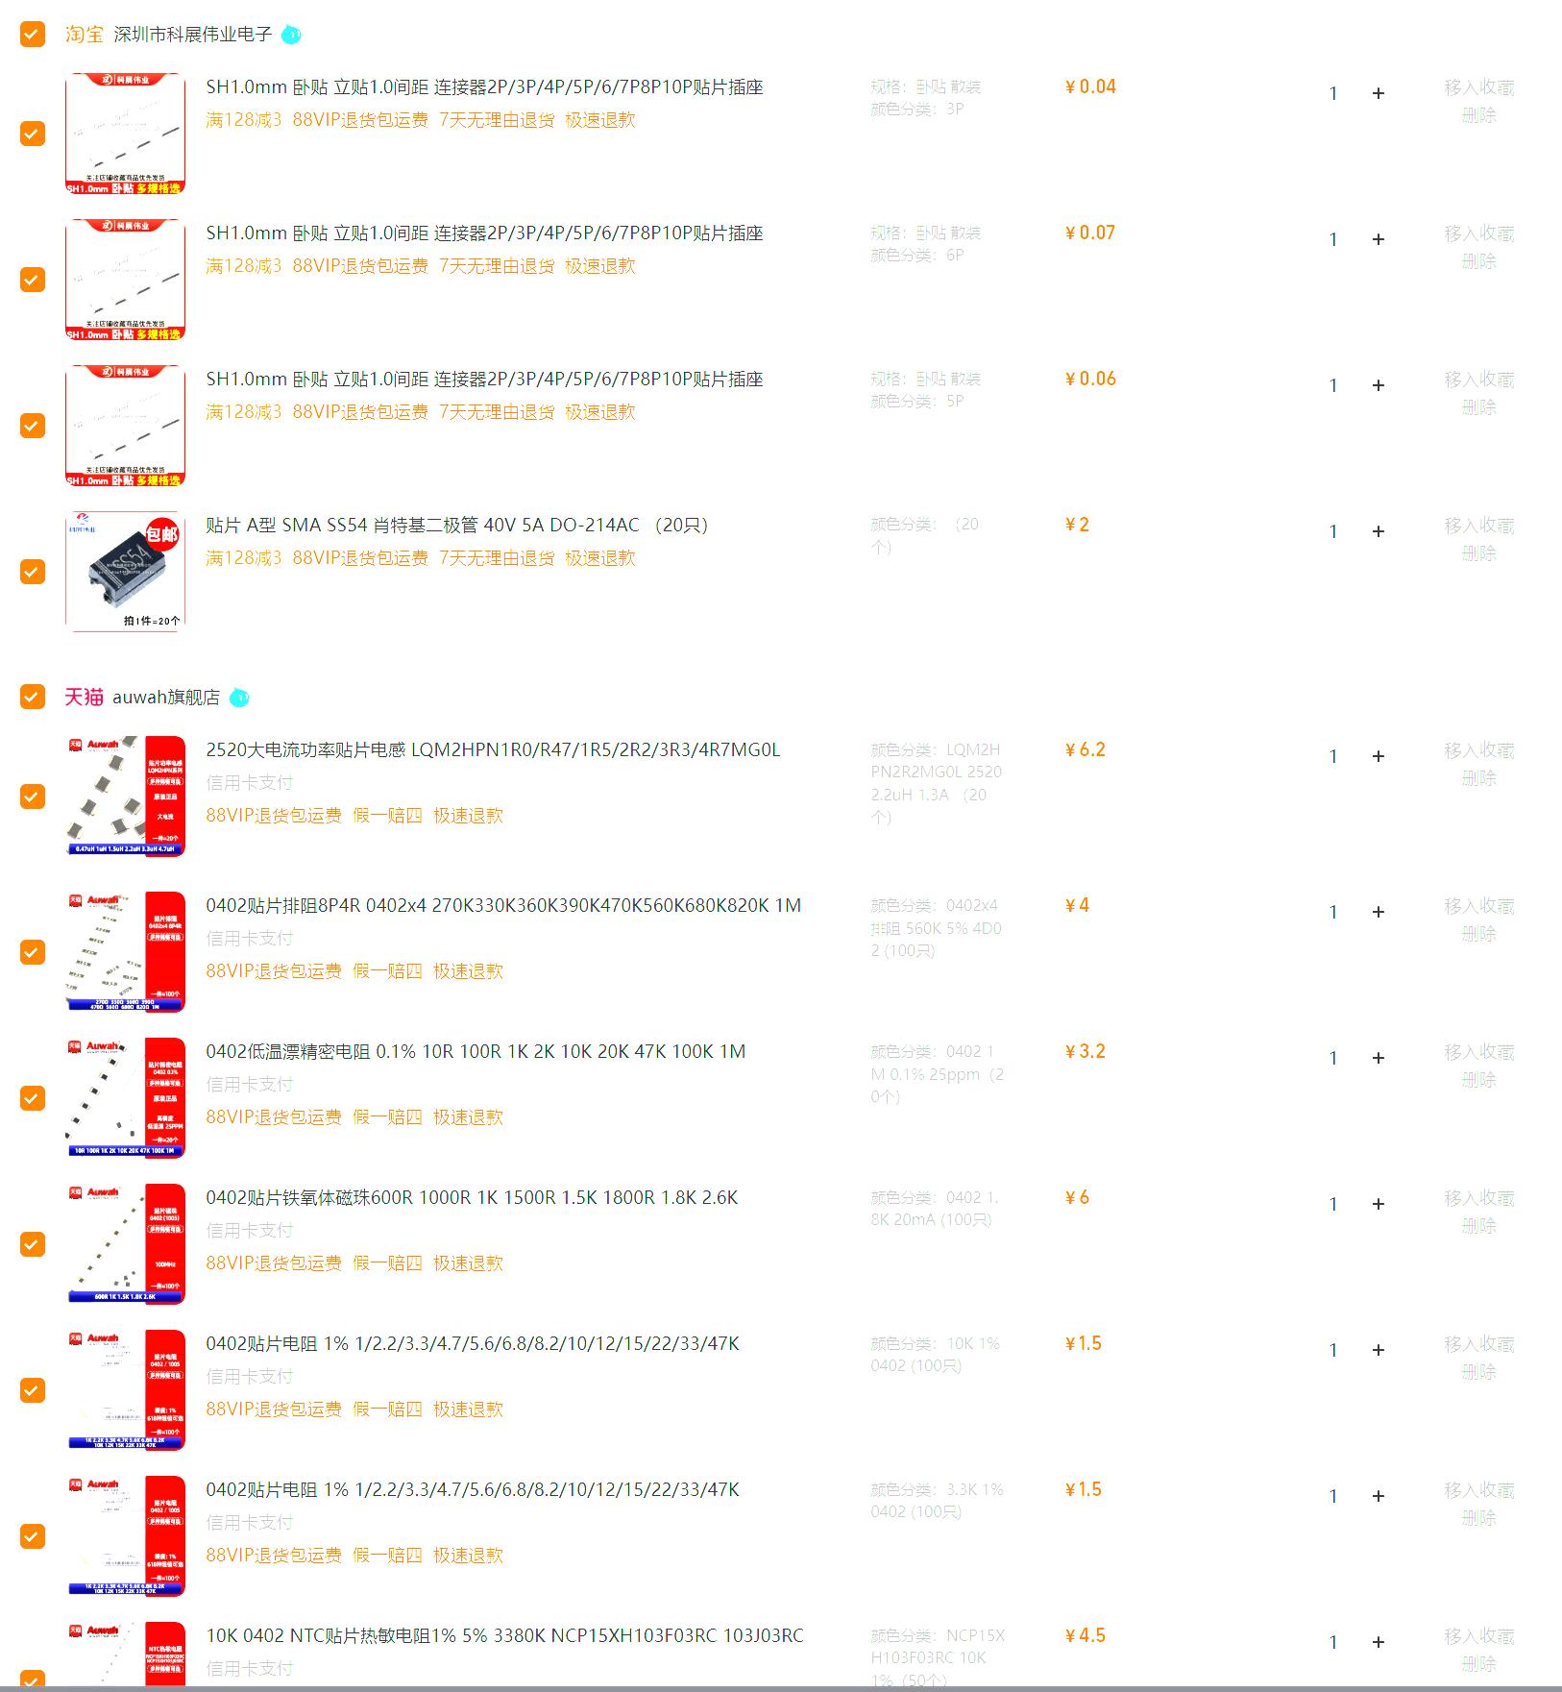
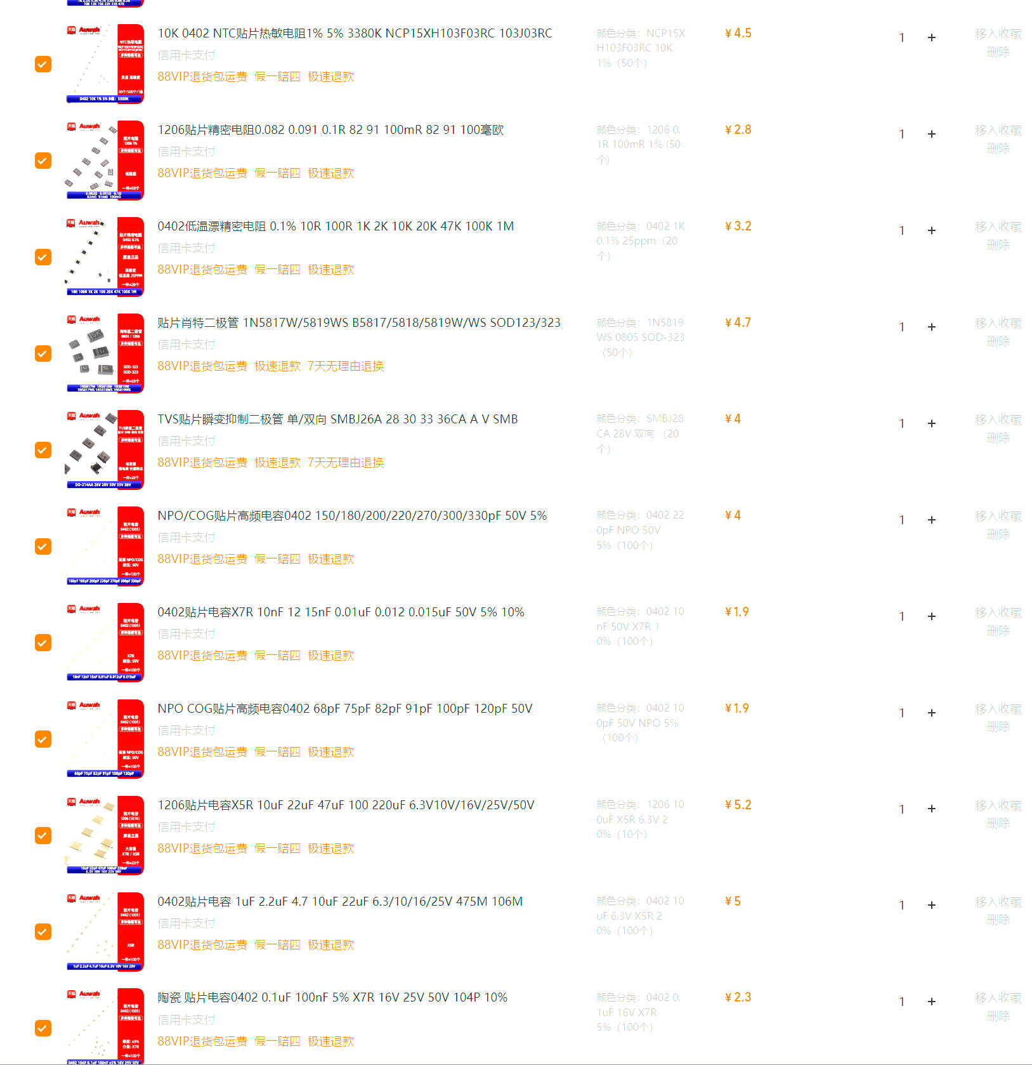
 |  |  |  | 0 |  | 236.17

